Instruktion
Här nedan ser man en instruktion för hur man löser uppgiften i "Prov – Användbara funktioner".
Dataunderlaget hittar man på den andra fliken "Kontoavstämning".

1. Skapa en SUMMA-funktion i cell C9605.
Skapa en SUMMA-funktion för intervallet C5:C9604.

2. Fyll de unika värdena nedåt
Fyll värdena i kolumnerna D & G nedåt.

3. Dags för LETARAD!
I cell E5 skriver vi nu vår LETARAD-funktion och fyller nedåt.
Obs! Kom ihåg att göra cellreferenserna i det andra argumentet absoluta!

↓ Du finner svaret nedan till LETARAD-funktionen om du gör cellerna nedan vita istället, eller markerar cell B18 ↓
=LETARAD(D5;$G$5:$I$9604;3;0)

Kom ihåg att ta bort apostrofen innan funktionen om du kopierar den.

4. Använd filterknappen
Använd filterknappen (se bilden nedan) bredvid kolumnrubriken "Letarad från belopp kredit SEK".
Välj endast #SAKNAS och bekräfta med 'Ok'.

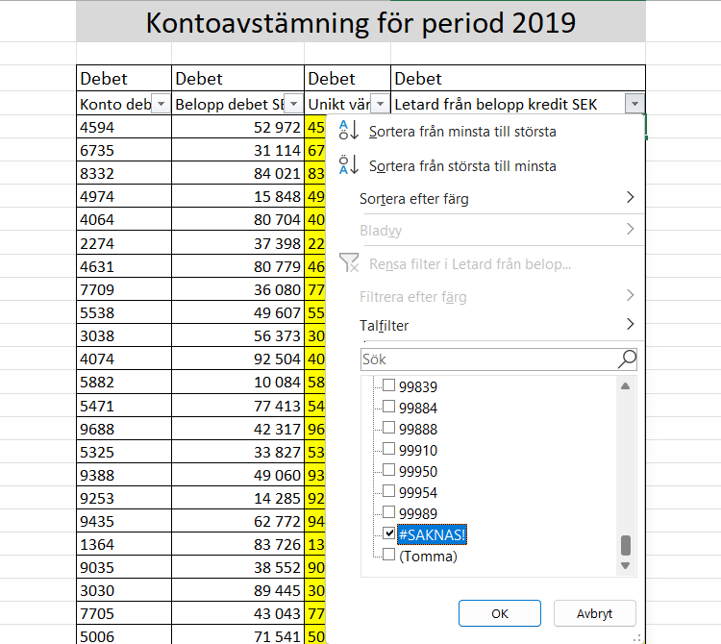

5. Klart!
Du bör nu ha kunnat svara på samtliga frågor!

